关系图
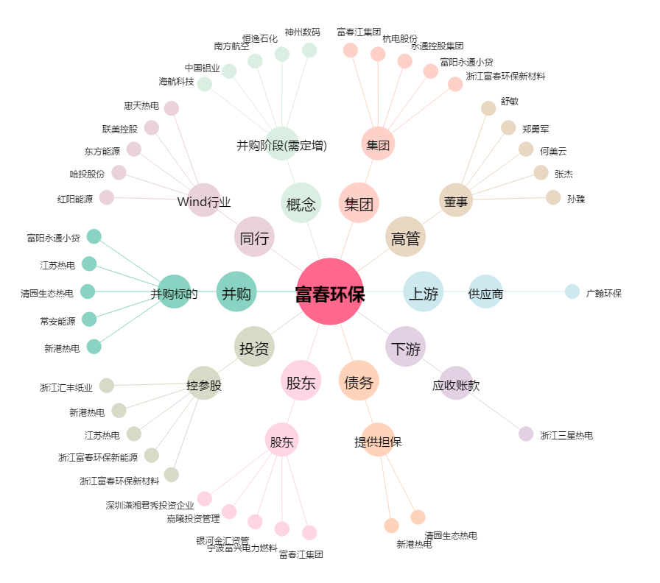
富春环保[002479.SZ] - 关系概览图

